Лист1
РАБОЧИЙ ТЕХНИЧЕСКИЙ ОТЧЕТ |  |  |  |  | 2020.06 GN 005
 |  |  |  |  | 2020-06-30
Наименование предприятия |  |  |  | ООО VEHICLE VALLEY
Ф.И.О. составившего отчет |  |  |  | Иброхимов Шахобиддин
Номер телефона с кодом города |  |  |  | 998941990991
Модель |  |  | Идентификационный номер автомобиля |  | Пробег | Дата продажи
NEXIA |  |  | XWBTA69V1LA086838 |  | 591 | 24.06.2020
Обстоятельства при которых обнаружена проблема __(10)__ |  |  |  | Описание проблемы
 |  |  |  | Автомобил авто узатмалар қутиси ричаги носоз
А. |  | Автомобиль стоял, двигатель не работал
В. | Автомобиль находился в движении: |  |  | Информация относительно проблемы __ (12) __ (Приложить чертеж или фотграфию неисправности)
 |  | При торможении
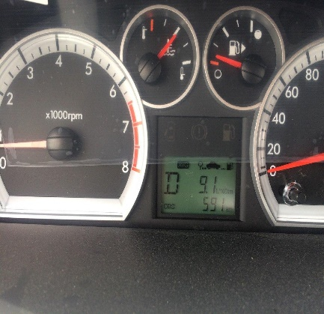
 |  | При переходе от ускорения к накату
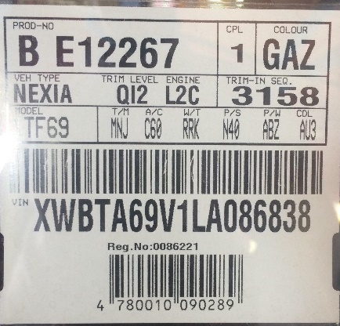
 |  | При переключение на задний ход
 |  | При повороте
 |  | При ускорении
 |  | При замедлении
 |  | При ______ оборотах в минут
 |  | При любой скорости
 |  | На неровной дороге
 |  | На _____ передаче
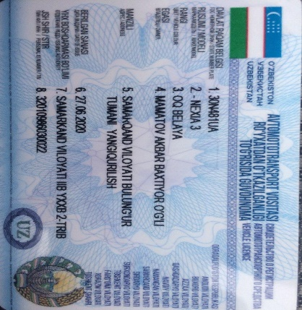
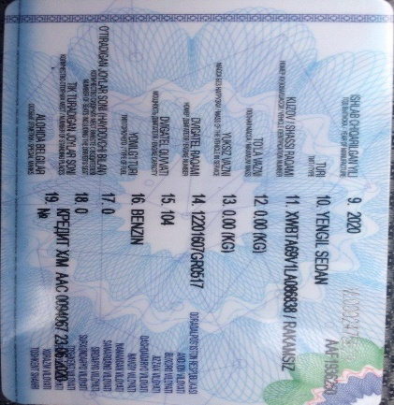
С. | При использовании:
 |  | Тормозов
 |  | При повороте руля
 |  | При выключении сцепления
 |  | Обогревателя / кондиционера
 |  | При работе стеклоочистит / омывателя
 |  | При включении радио / CD проигрыват
 |  | Обогревателя заднего стекла
 |  | Прочее
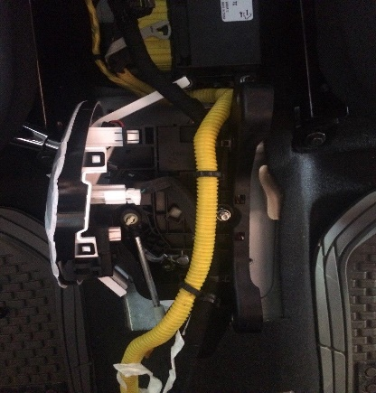
D. | При работе двигателя:
 |  | При запуске
 |  | При прогреве
 |  | На холотом ходу
 |  | При горячем двигателе
E. | Возникает:
 |  | При ускорении
 |  | При высоких оборотах двигателя
 |  | При большой скорости
 |  | При большой загрузке багажника
F. | Когда случается по времени: |  |  | Информация о проблемной детали
 |  | Всегда |  | Номер детали по каталогу:
 |  | Иногда |  | Наименование детали: | Авто узатмалар қутиси ричаги
 |  | После _____ км движения |  | Название поставщика:
 |  | После _____ минут езды |  | LOT № детали:
Действия инженера по гарантии дилерского предприятия |  |  |  | Автомобилни авто узатмалар қутиси ричагини механикага ўтқазганда тезланишни алмаштииш учун масалан 3-тезланишдан 2-тезланишга ўтказилганда ричагни олдинги холатига қайтмайди. Авто узатмалар қутиси ричаги автоматдан механикага ёки механикдан автоматга ўтқаздирилганда ўзини ходидамас шунчаки ўйнаб қимирлаб қолади.

Ответственный Отдел по принятию мер и исследованию проблемы

 |  |  |  | (заполняется со стороны Отдела Гарантии качества ЗАО "GM Uzbekistan")

